CloudWatch Logs
１．EC2インスタン作成
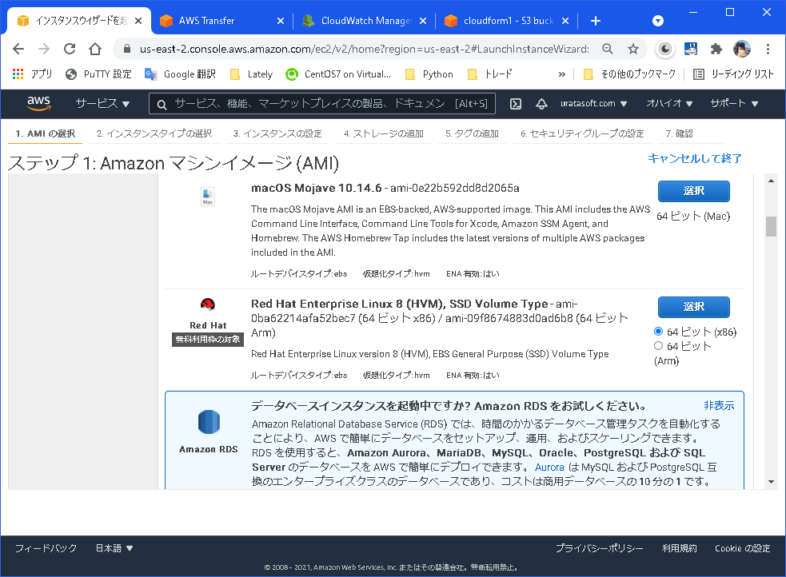

無料のLinuxを選択

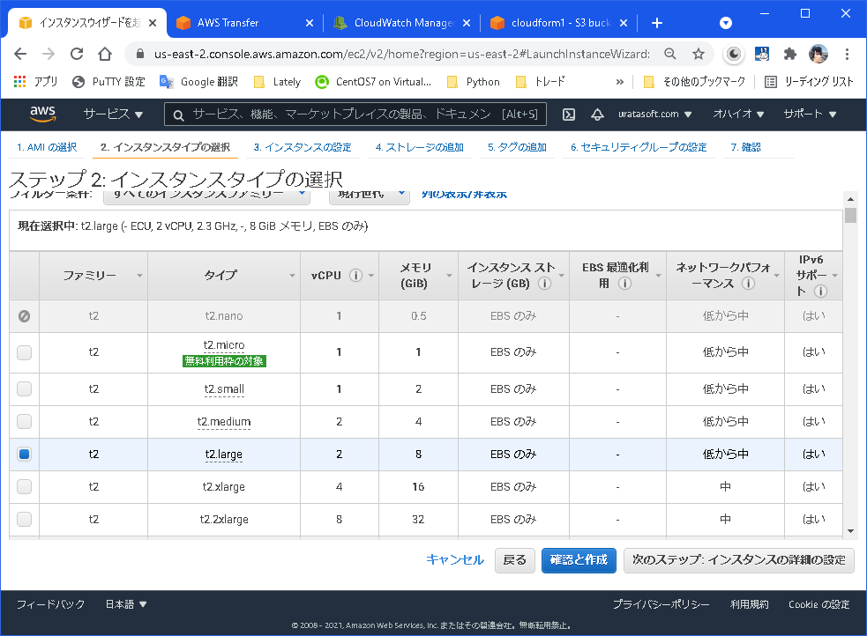

２．セキュリティグループの設定
 |  | syslog転送はUDPの514番ポートを使用するのでセキュリティグループはインバウンドにUDP 514を設定して
 |  | もしくは事前に設定されているセキュリティグループを割り当てる。

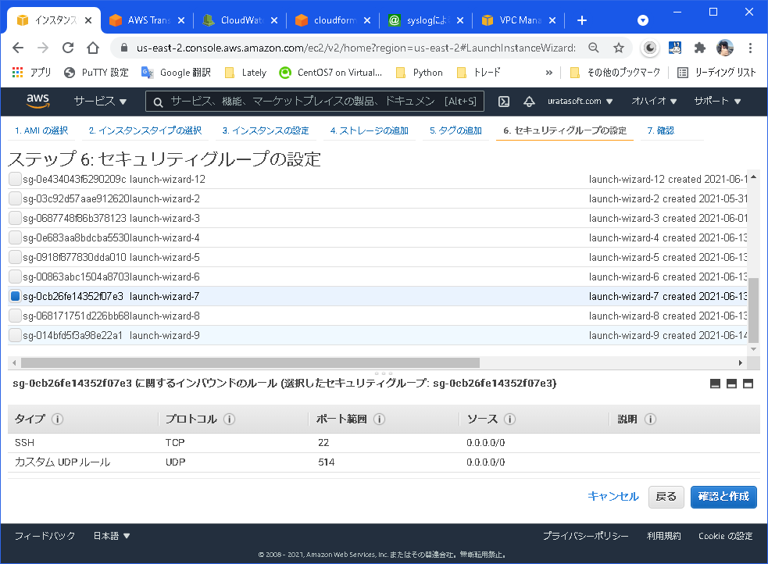

３．キーペア作成
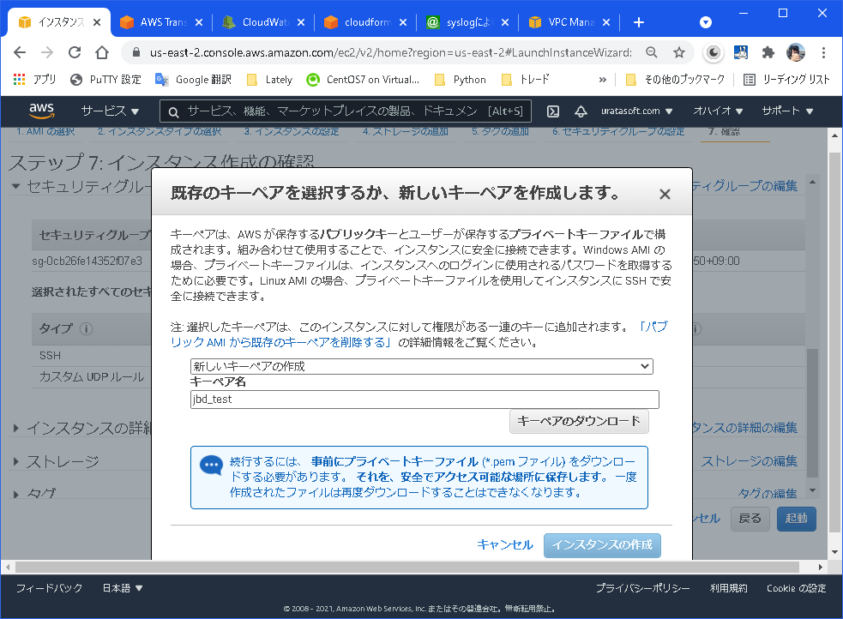

キーペア（jbd_test)を作成してダウンロードして保存
する

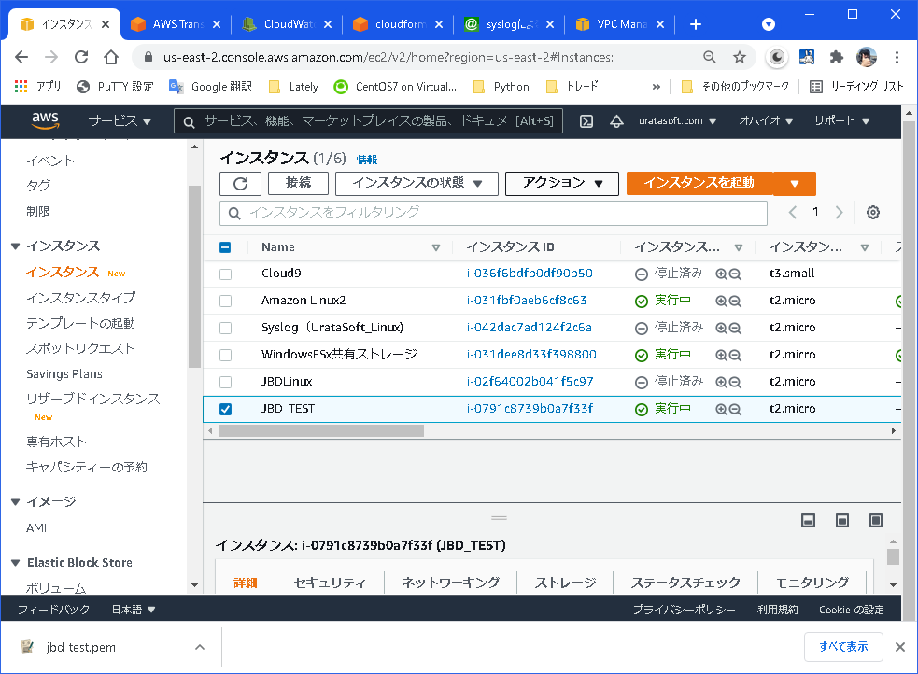

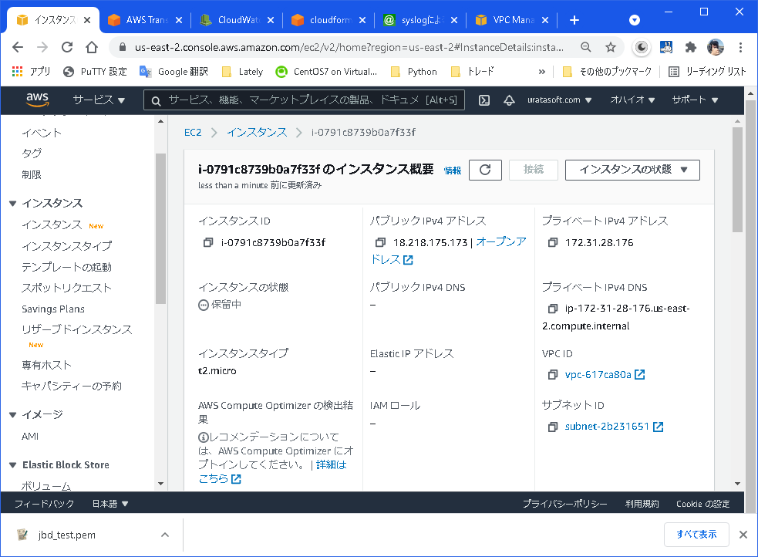

４．インスタンスに接続
 |  | teraterm 等でインスタンスのパブリックIP（上の赤枠）に接続する。
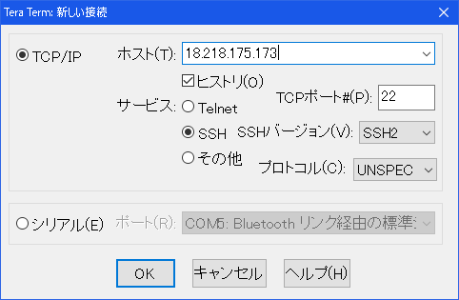

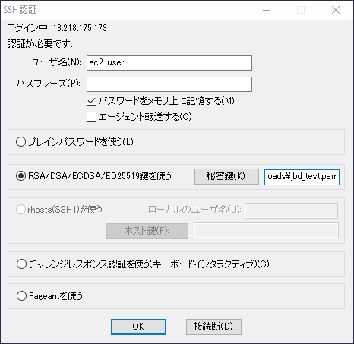

３で作製したキーペアを指定する

接続出来た

５．Cloudwatch Logs エージェントインストール
 |  | sudo yum install -y awslogs を実行する

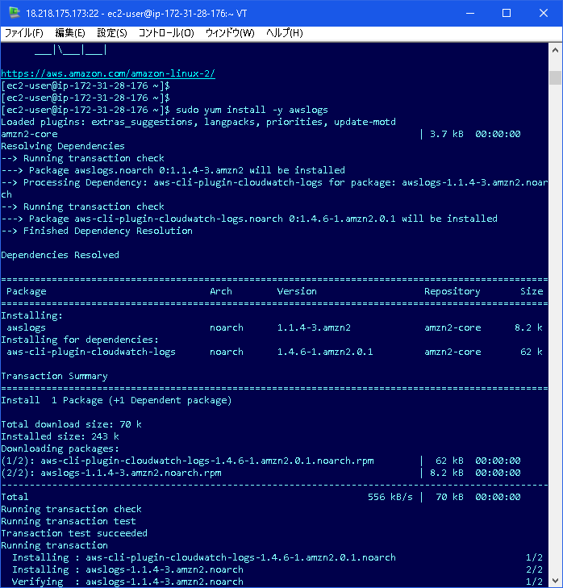

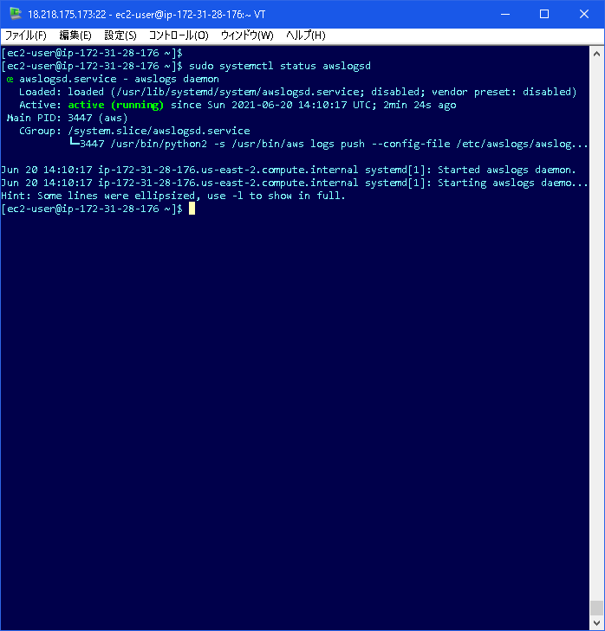
awslogsデーモンが起動している

６．ロググループ名を指定
 |  | sudo vi /etc/awslogs/awslogs.conf を実行する。

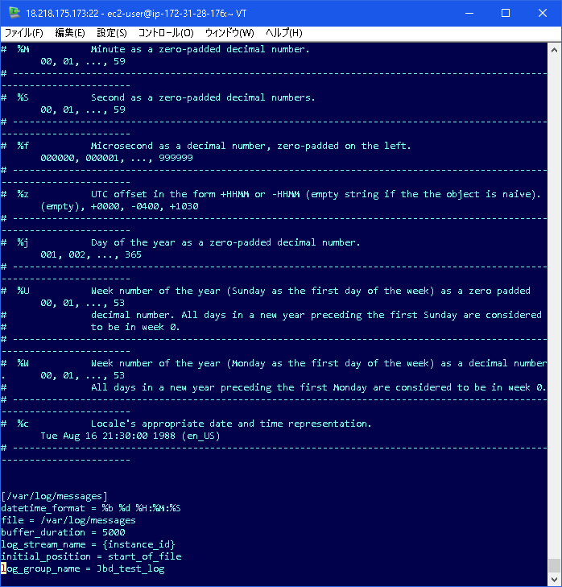

ロググループ名
log_group_name をJbd_test_logとした

 |  | sudo vi /etc/awslogs/awscli.conf

 |  | plugins]
 |  | cwlogs = cwlogs

７．リージョンを指定
 |  | sudo systemctl restart awslogsd を実行

 |  | [default]
 |  | region = us-east-2 とした

８．IAMロールの割当
 | ① | IAMサービスコンソールでIAMロールを作成する。
 |  | ロール名： cloudwatch-agent とした
 |  | 割当ポリシー： CloudWatchLogsFullAccess
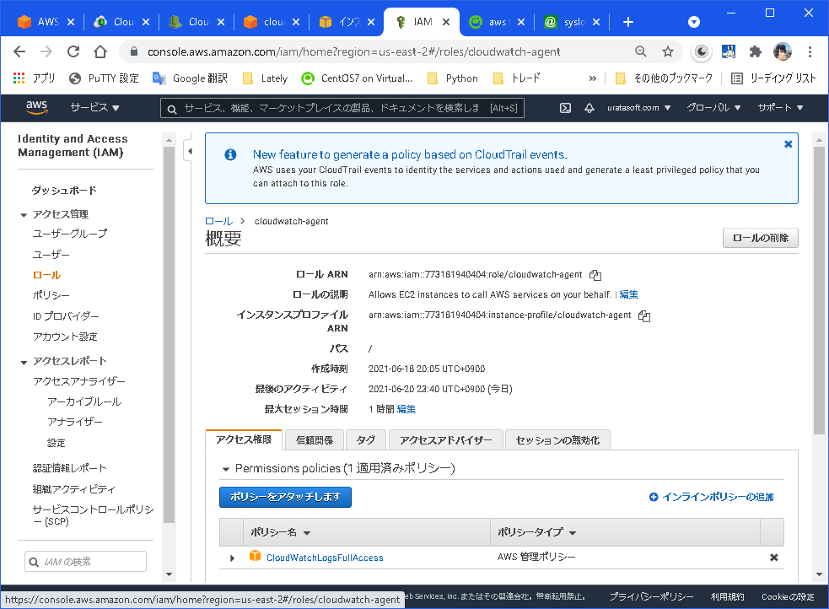

 | ② | インスタンスにロールを割り当てる
 |  | アクション ⇒ セキュリティ ⇒ IAMロールを変更 で①で作成したロールを割り当てる。
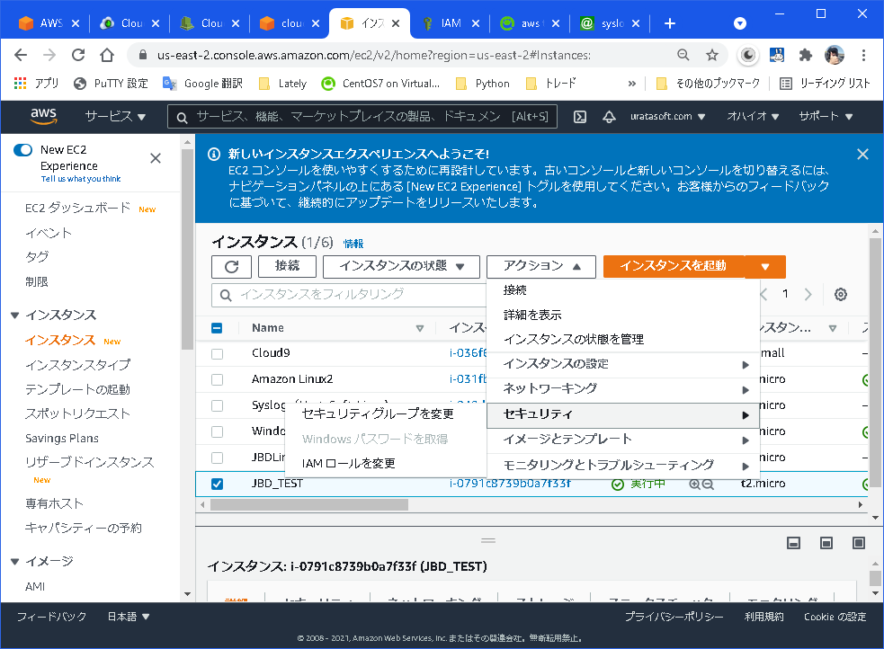

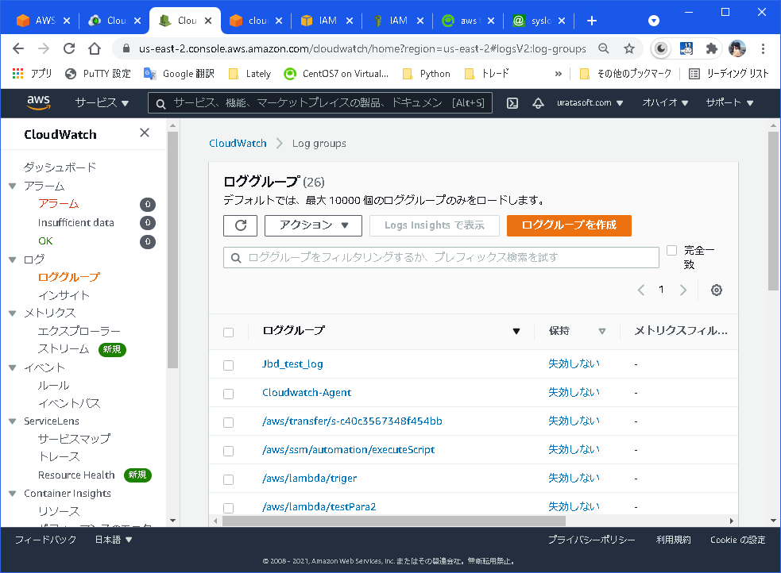

９．ロググループを確認

６で指定したロググループ名が出来ている

１０.ｓｙｓlogにログメッセージを送ってみる。
 |  | logger -p syslog.info -t TEST "Hellow JBD " とメッセージをsyslogに送る。

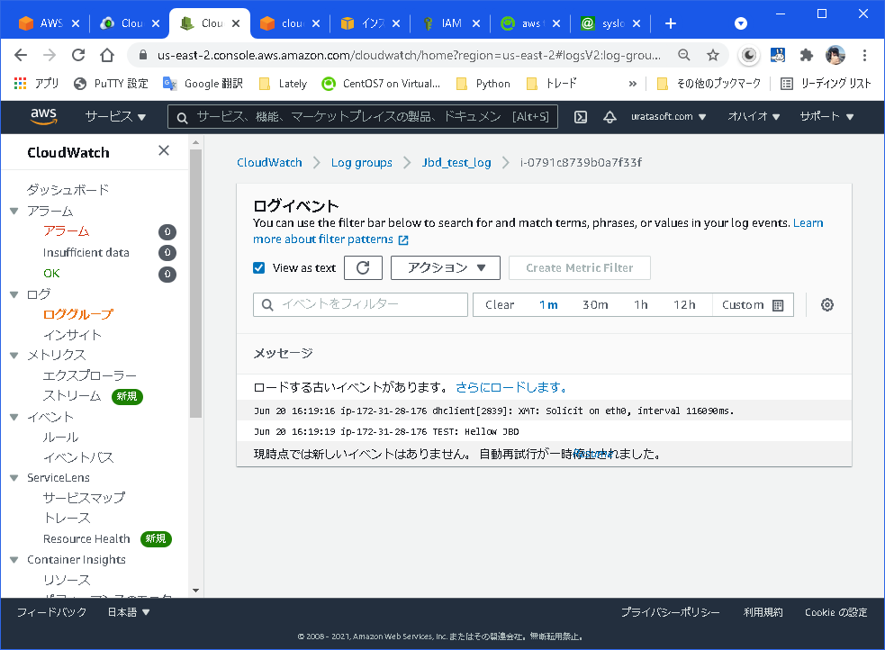

Hellow JBD とCloudwatchに出力されている

